岡崎２出荷API
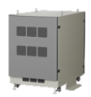
 | 岡崎工場 ➞ ２号棟出荷 |  | 10.102.12.81:5000 サーバー

管理コントローラー
No | API 名 | HTTPメソッド | APIルート | クエリパラメータ | ペイロード | コメント | 記入者 | 対応部署 | 対応者
① | RMS current mode | GET | /manage/api/v1/get_rms_current_mode |  | 無し | RMS モード: 現在値を取得 | リン | スマファク | リン
② | RMS set mode | PUT | /manage/api/v1/rms_set_mode |  | 無し | RMS モード: 設定（1=自動 / 0=各個） | リン | スマファク | リン
➀ ～ ⑤ ⇒ データベースから読み出し
③ | RMS auto prepare | POST | /manage/api/v1/rms_auto_prepare |  |  |  | リン | スマファク | リン
④ | RMS auto start | POST | /manage/api/v1/rms_auto_start |  |  |  | リン | スマファク | リン
⑤ | RMS auto run | POST | /manage/api/v1/rms_auto_run |  |  |  | リン | スマファク | リン
⑥ | RMS manual move | POST | /manage/api/v1/rms_manual_move |  |  | 各個操作モード | リン | スマファク | リン
⑦ | RMS manual cancel | POST | /manage/api/v1/rms_manual_cancel |  |  |  | リン | スマファク | リン
⑧ | RMS manual load | POST | /manage/api/v1/rms_manual_load |  |  |  | リン | スマファク | リン
⑨ | RMS manual fetch | POST | /manage/api/v1/rms_manual_fetch |  |  |  | リン | スマファク | リン
⑥ ～ ⑫ ⇒ RMSから読み出し
⑩ | RMS manual shelf | POST | /manage/api/v1/rms_manual_shelf |  |  |  | リン | スマファク | リン
⑪ | RMS map monitor | GET | /manage/api/v1/rms_map_monitor |  |  |  | リン | スマファク | リン
⑫ | Task Status | GET | /manage/api/v1/get_task_status |  |  |  | リン | スマファク | リン
⑬ | Line State enabled/disabled | POST | /manage/api/v1/line_state/permission/toggle
⑬ ～ ⑯ ⇒ データベースから読み出し
⑭ | Error lists | POST | /manage/api/v1/get_error_list
⑮ | Lift Entrance | GET | /manage/api/v1/get_lift_entrance
⑯ | Line State Lists | GET | /manage/api/v1/get_line_state_lists

作業者コントローラー
No | API 名 | HTTPメソッド | APIルート | クエリパラメータ | ペイロード | コメント | 記入者 | 対応部署 | 対応者
① | Lift Entrance | GET | /worker/api/v1/lift_entrance |  | 無し |  | リン | スマファク | リン
② | Lift Entrance Action | PUT | /worker/api/v1/lift_entrance/<seq_no>/action |  | 無し |  | リン | スマファク | リン
➀ ～ ⑨ ⇒ データベースから読み出し
③ | Pallet Supply | GET | /worker/api/v1/pallet_supply |  |  |  | リン | スマファク | リン
④ | Pallet Supply Line | GET | /worker/api/v1/pallet_supply/<line_name> |  |  |  | リン | スマファク | リン
⑤ | Pallet Supply Line Names | GET | /worker/api/v1/pallet_supply/<line_name>/names |  |  |  | リン | スマファク | リン
⑥ | Pallet Supply Line Pair | POST | /worker/api/v1/pallet_supply/<line_name>/pair |  |  |  | リン | スマファク | リン
⑦ | Pallet Supply Line Pair Update | PUT | /worker/api/v1/pallet_supply/<line_name>/pair/<int:pair_index> |  |  |  | リン | スマファク | リン
⑧ | Pallet Supply Line Pair Delete | DELETE | /worker/api/v1/pallet_supply/<line_name>/pair/<int:pair_index> |  |  |  | リン | スマファク | リン
⑨ | Pallet Supply Move to Group0 | POST | /worker/api/v1/pallet_supply/<line_name>/move_to_group0 |  |  |  | リン | スマファク | リン

RMSコールバック応答データ形
{
"id":"*",
"msgType":"RobotTaskCallbackMsg",
"request":{
"header":{
"warehouseCode":"geekplus",
"requestId":"b2b815bd-ab35-4ecc-98af-32ba67224806",
"version":"3.3.0"
},
"body":{
"taskFailure":{"waitingForChargingTaskExecutionTime":0,"startWaitTime":0,"taskFailureCode":0},
"destHostCode":"20000000",
"destCellCode":"20000000",
"waitDir":-1,
"taskType":"GO_SOMEWHERE_TO_STAY",
"instruction":"GO_NEXT",
"taskPhase":"ARRIVED",
"robotId":3455050,
"taskId":3295016,
"taskStatus":"COMPLETED",
"destLocation":{"x":2.2,"y":7.0,"z":1}
}
}
}

RMSトライ
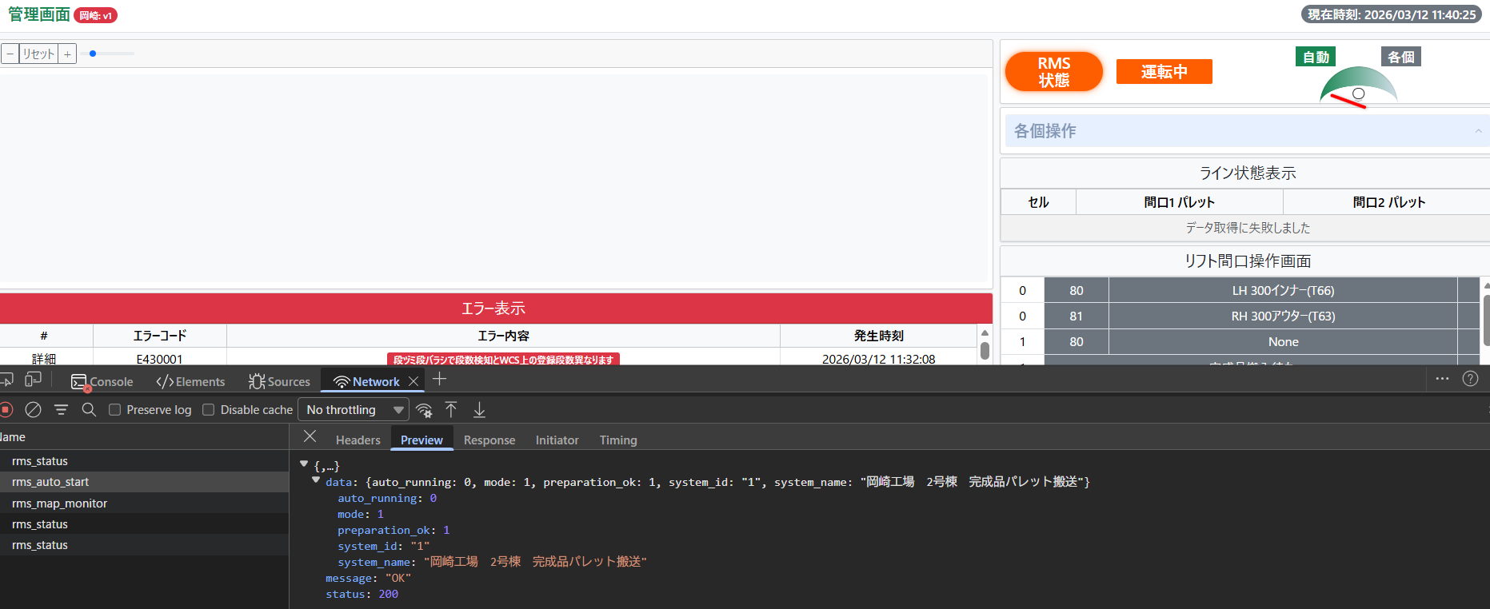
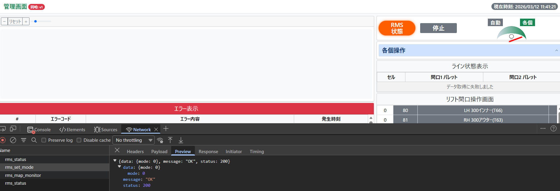
機能名 | 中身 | 確認方法 | テスト状態 | エラーメッセージ | 直して状態 | 備考 | 入力クエリ
起動準備 | http://localhost:5000/manage/api/v1/rms_auto_prepare | API呼び出し | 500 Internal Serverエラー | { "error": { "code": "INTERNAL_ERROR", "details": "'WCSSQLQuery' object has no attribute 'm_system_status_get_one'" }, "message": "Internal Error", "status": 500 }
起動 | http://localhost:5000/manage/api/v1/rms_auto_start | API呼び出し | 200 HTTP Status
自動/各個 | http://localhost:5000/manage/api/v1/rms_set_mode | API呼び出し | 200 HTTP Status |  |  | Don’t Delete DB | INSERT INTO m_system_status (system_id, system_name, mode, preparation_ok, auto_running) VALUES (1, 'RMS', 0, 0, 0);
RMS状態 | http://localhost:5000/manage/api/v1/rms_status | API呼び出し | 200 HTTP Status
コールバック | http://localhost:5000/manage/api/v1/rms/callback |  |  |  |  | テストOK | 実機テスト必要

PLC/Sensors
エラーコード表示 ⇒ ➀AMR error E1xxxx, E2xxxx, E3xxxx , xxxx - rms_code / ②WCS error E3xxxx LOGIC
[ PLC / Sensors ]
↓
[ RMS ]
↓
Athena DB: t_monitor_exception_capture テーブル
↓ (カラムfault_status = 0 + boot_time filtering)
Athena DB: v_exception_active ← 新テーブル(読み込む)
↓
App: AthenaRepository (SELECT * FROM v_exception_active WHERE create_time >= boot_ts)
↓
Map: system_code → m_error.rms_error_code
↓
Write: WCS t_error_log
↓
UI GET /error_list → WCS local clean data

RMS

t_monitor_exception_capture
Athena DB
fault_status=0 + boot_time filtering

v_exception_active
create by myself

AthenaRepo

岡崎構造説明
岡崎ＡＭＲシステム詳細構造図
iOT
DB
WCS
DB
IoTデータシェア
DB接続
 |  | URL | ユーザー名 | パスワード
 | RMS | http://10.102.12.81/static/rms/#/dashboard | admin | Geekplus_2020
 | PROMOX | 10.102.12.80:8006 | root | root@okazaki
API読み書き
フロントエンド
バクエンド
設備
PLC
RMS連携
APIクライアント
アクセス

オンライン⇒本物のサービス/リポジトリ
WCS

リポジトリ
ファクトリー
ドメイン
リポジトリ
ファクトリー
ドメイン
設定
ロック
管理リポジトリ
作業リポジトリ
フェイク管理リポ
フェイク作業リポ
ドメインファクトリー
管理、作業
DBファクトリー
エンティティ管理、作業
例外
ロック
テンプレート
論理
サービス
設定
設定config.py
設定例config.py.example
設置setup_log.py
admin_controller.log
worker_controller.log
manage_service.log
lift_entrance_service.log
pallet_supply_service.log
wcs_sql_query.log
iotds_sql_query.log
eip_sql_query.log
HTML
ジャバスクリプト
コントローラ
サービスコンテナー
admin →dashboard.html
worker
→lift-entrance.html
→pallet-supply.html
admin.js
admin.map.js
map.js
lift-entrance.js
pallet-supply.js
管理サービス
リフト間口サービス
パレット供給サービス
RMSマニュアルSVC
RMSモニタサービス
RMSコールバックSVC
フェイクサービス
コントローラ
RMS
WCS DB
IOTDS DB
API
管理コントローラ
作業者コントローラ
インタフェース
インタフェース
SQL クエリ
APIクライアント
WCS SQL クエリ
IoTDS SQL クエリ
Athena SQL クエリ
RMSコールバックAPI
RMS API
スタイルシート
CSS

bootstrap.min.css
map.css
pallet.css
style.css
ドメイン
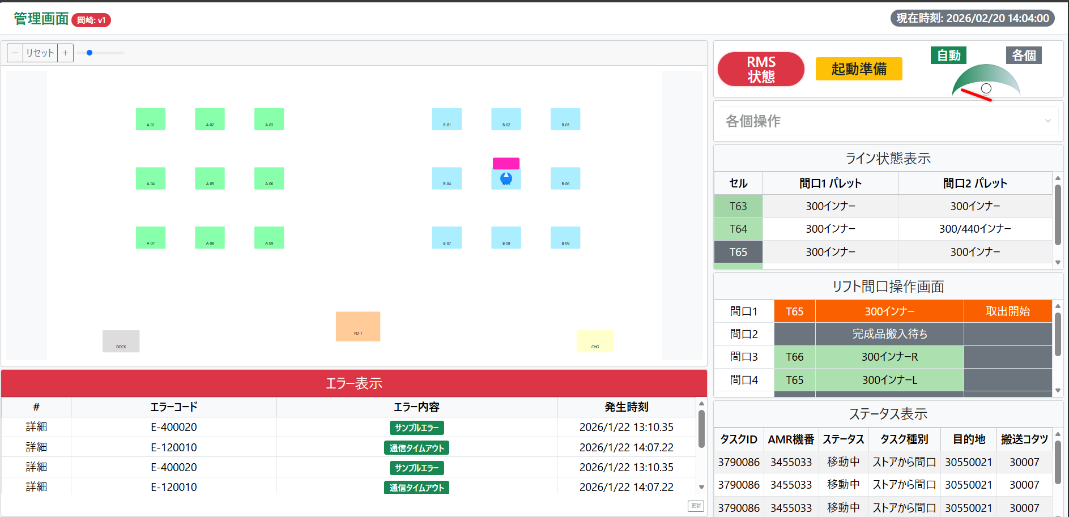

ドメイン
RMSドメイン
例外

オフライン⇒偽のサービス/リポジトリ

管理画面
SQL クエリ
WCS SQL クエリ
IoTDS SQL クエリ
Athena SQL クエリ

HTML
ジャバスクリプト
コントローラ
API
サービスコンテナー
リポジトリ
dashboard.html
admin.js
map.js
管理コントローラ
manage_controller.py
管理サービス
manage_service.py
管理リポジトリ
manage_repository.py

ファクトリー
ドメイン

CSS
ドメインファクトリー管理
エンティティ管理
例外
bootstrap.min.css
map.css
style.css

リフト間口操作画面
SQL クエリ
WCS SQL クエリ

HTML
ジャバスクリプト
コントローラ
サービスコンテナー
リポジトリ
API
lift-entrance.html
lift-entrance.js
作業者コントローラ
worker_controller.py
リフト間口サービス
lift_entrance_service.py
作業リポジトリ
worker_repository.py
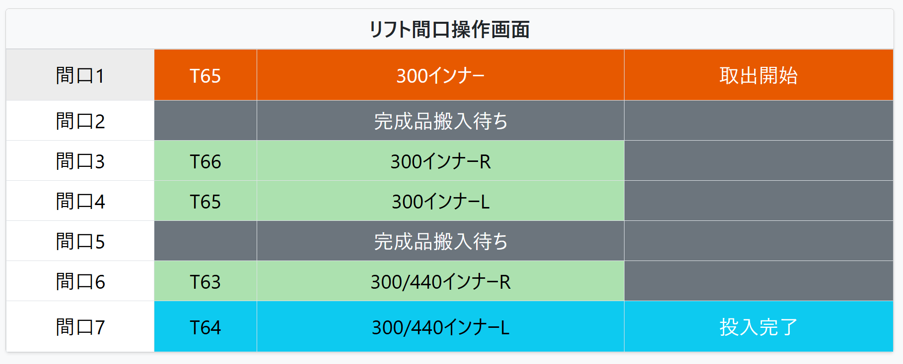

ファクトリー
ドメイン
CSS
エンティティ作業
例外
bootstrap.min.css
map.css
style.css
ドメインファクトリー作業

空パレット供給画面
SQL クエリ
WCS SQL クエリ

HTML
ジャバスクリプト
コントローラ
サービスコンテナー
リポジトリ
API
pallet-supply.html
pallet-supply.js
作業者コントローラ
worker_controller.py
パレット供給サービス
pallet_supply_service.py
作業リポジトリ
worker_repository.py

ファクトリー
ドメイン
CSS
エンティティ作業
例外
bootstrap.min.css
pallet.css
ドメインファクトリー作業

RMS API連携

HTML
ジャバスクリプト
コントローラ
サービスコンテナー
APIクライアント
dashboard.html
admin.js
API
管理コントローラ
admin_controller.py
RMSマニュアルサービス
RMSモニタサービス
RMSコールバックサービス
RMSコールバックAPI
POST RMS API

ドメイン
SQL クエリ
エンティティ作業
例外
WCS SQL クエリ

知立概要
バックエンド
フロントエンド
データベース

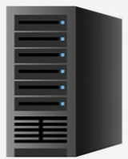
FLASK
MYSQL


CSS

HTML
JavaScript
application➞ depallet_app.py
new_depallet_frontage_watcher.py
① NewDepalletFrontageWatcher
② NewWatcherManager NewDepalletFrontegeWatcher
app.py
__main__
index.html
index.js
@app.route("/", method= ["GET"])
__init__
b-line.html
b-line.js

ProductInfo Repository
MySQLDb
WCSRepository

LineService
LineRepository
Depal
WCS
eip_signal
DepalletService
DepalletAreaRepository
__main__

config
config_loader.py
config.py

common
setup_logger.py

旧知立画面GUI
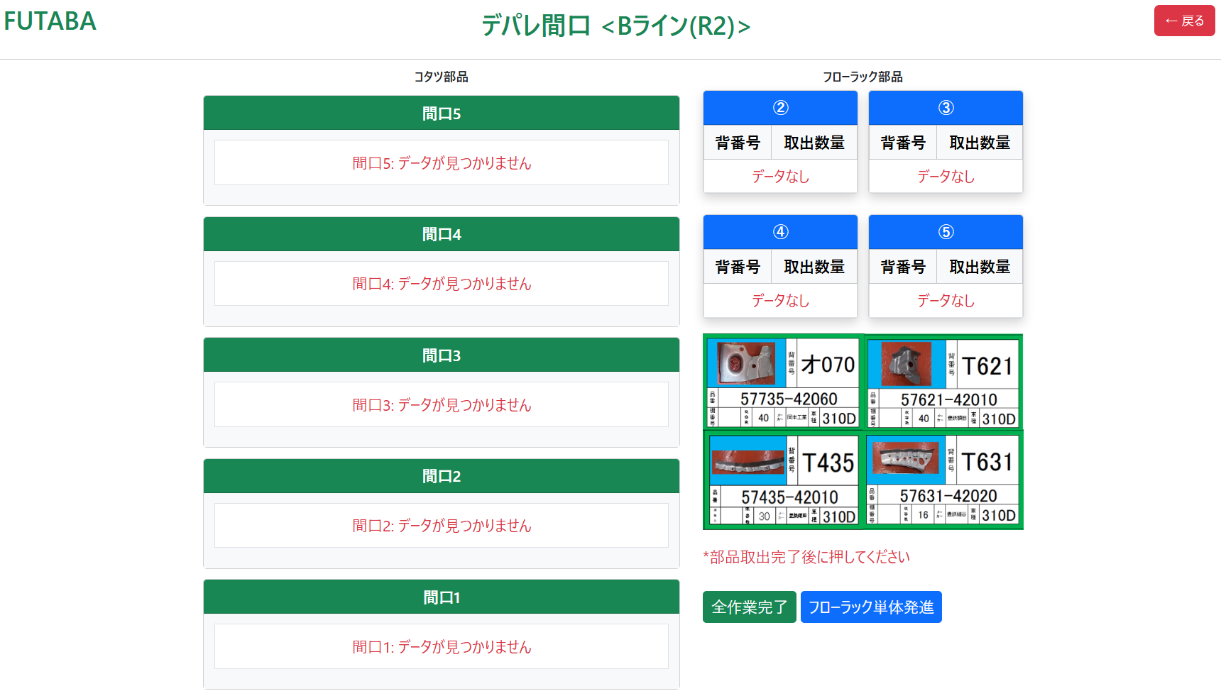
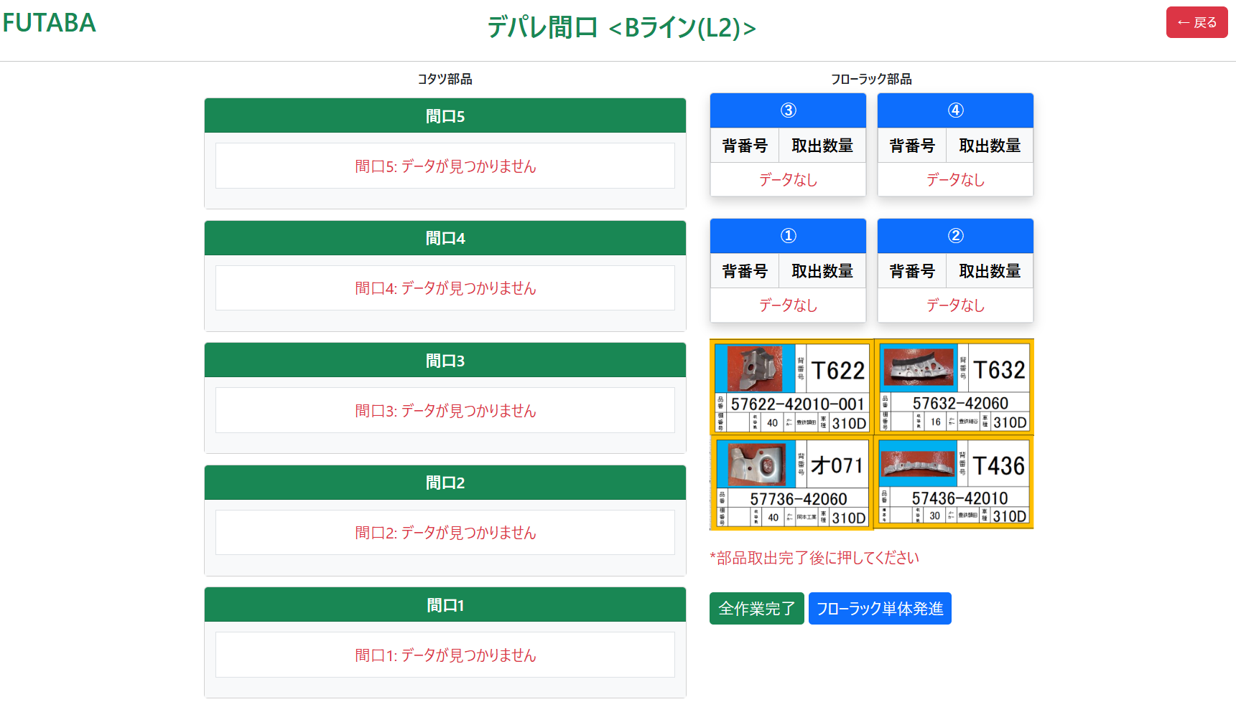
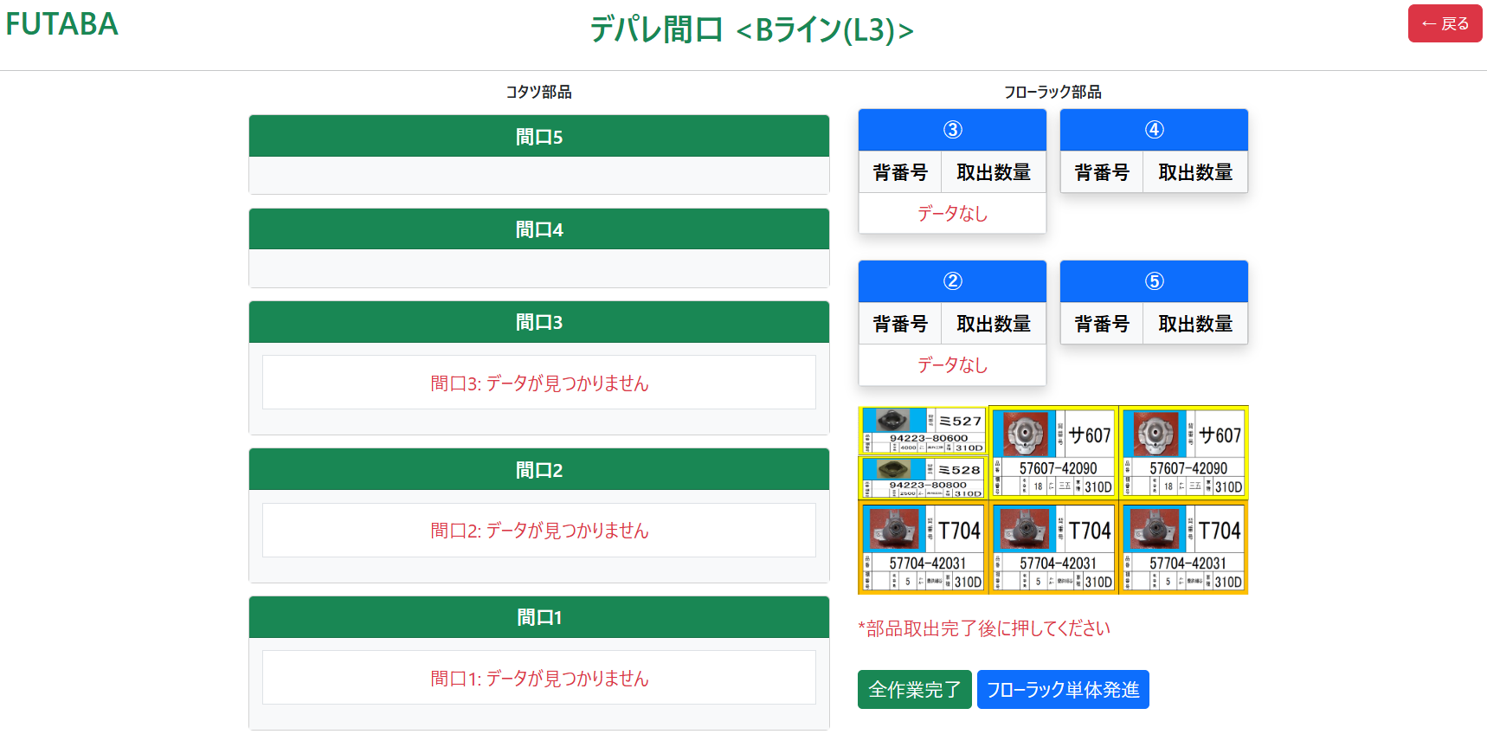
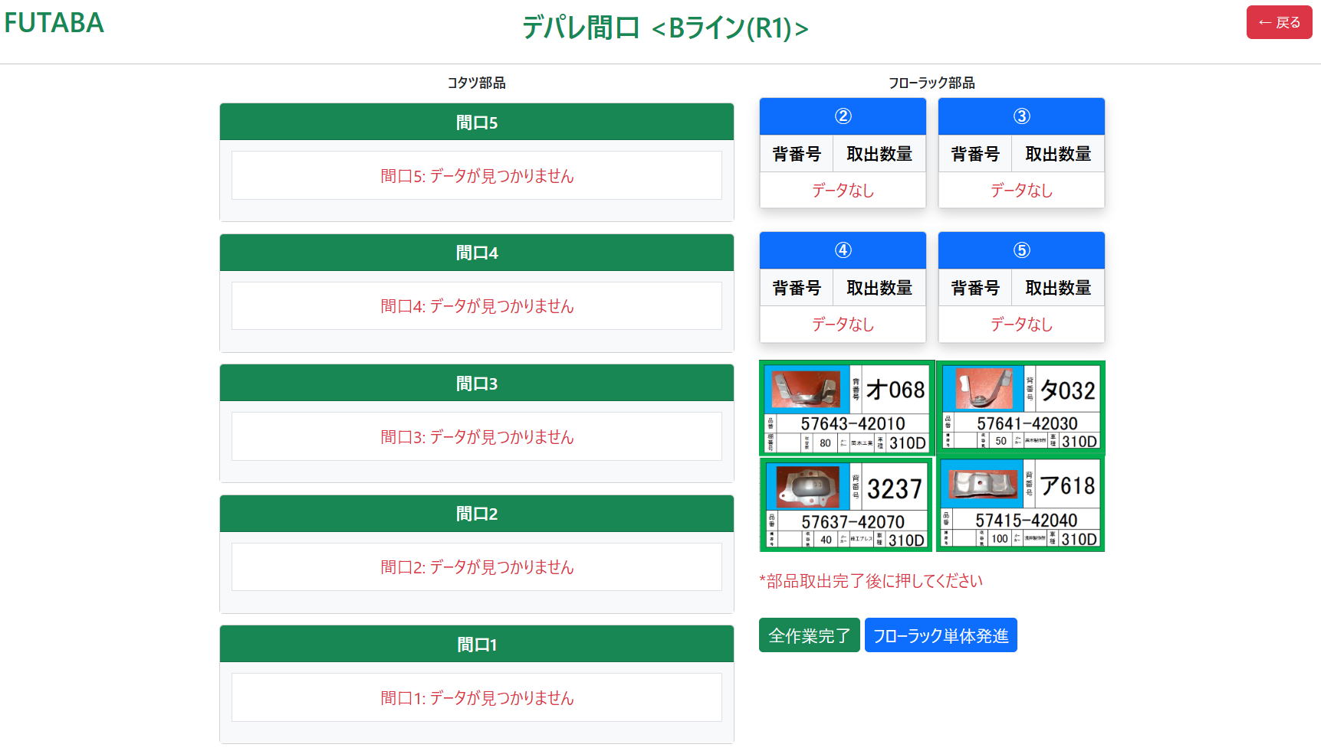
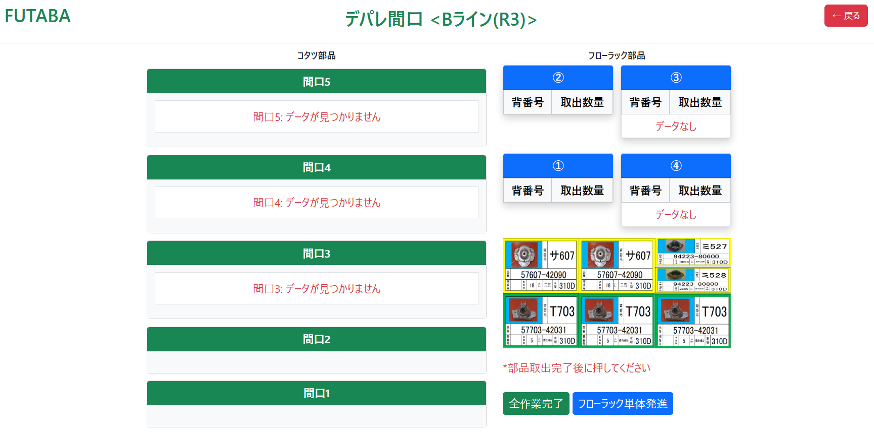
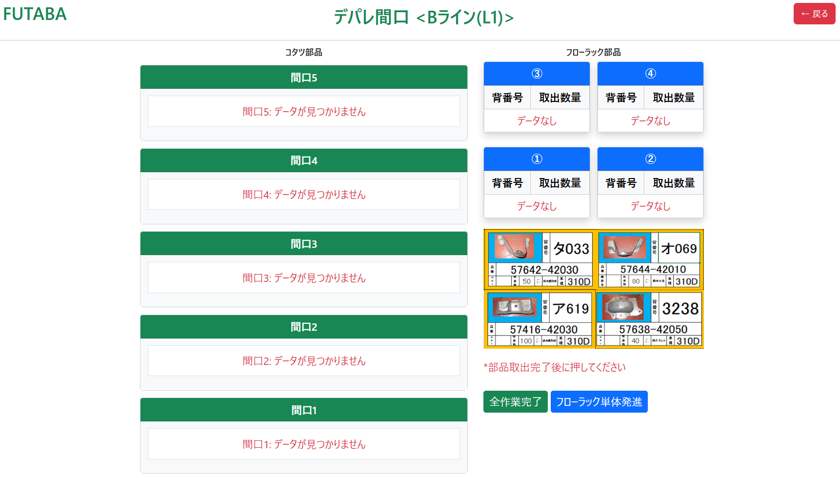
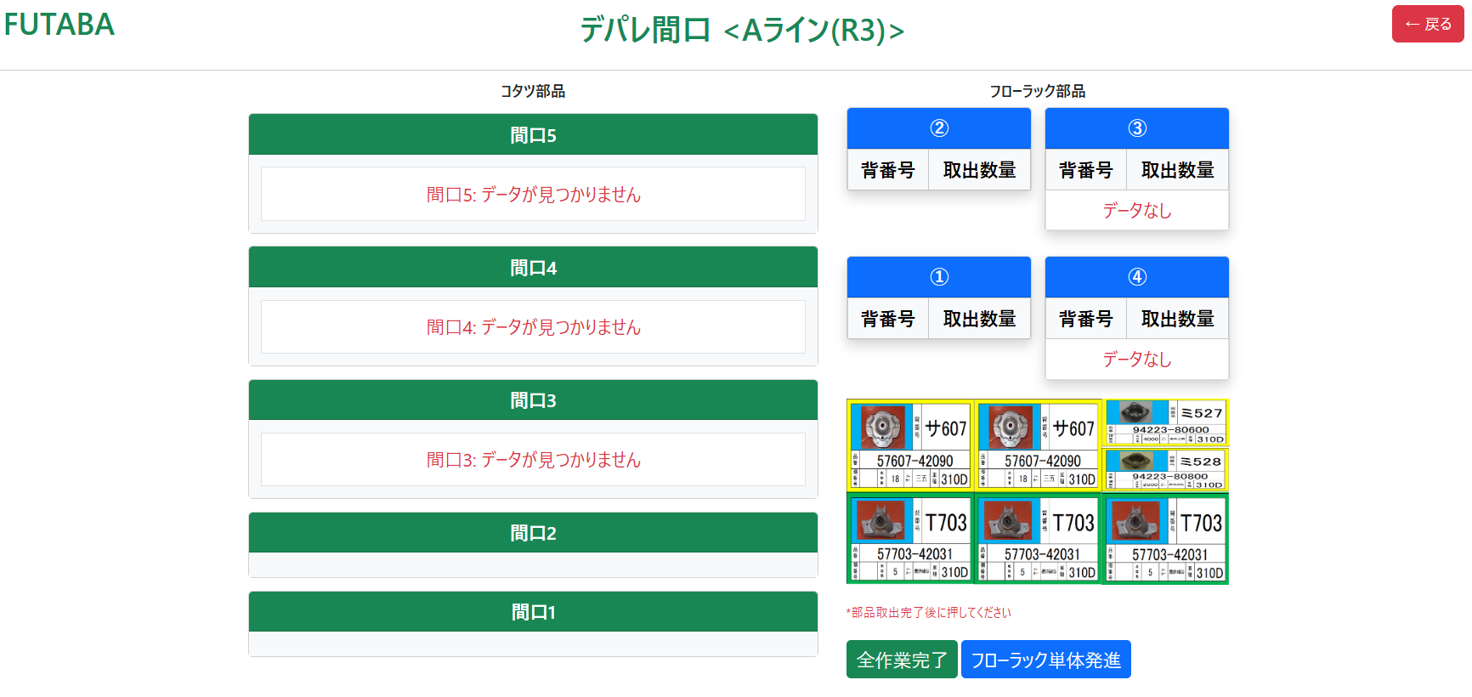
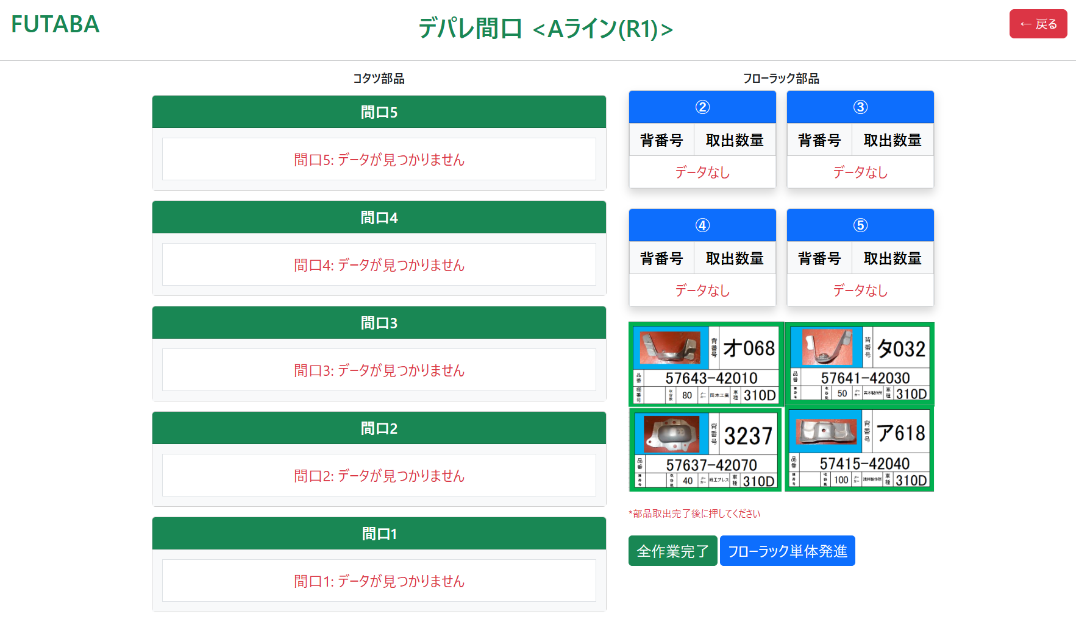
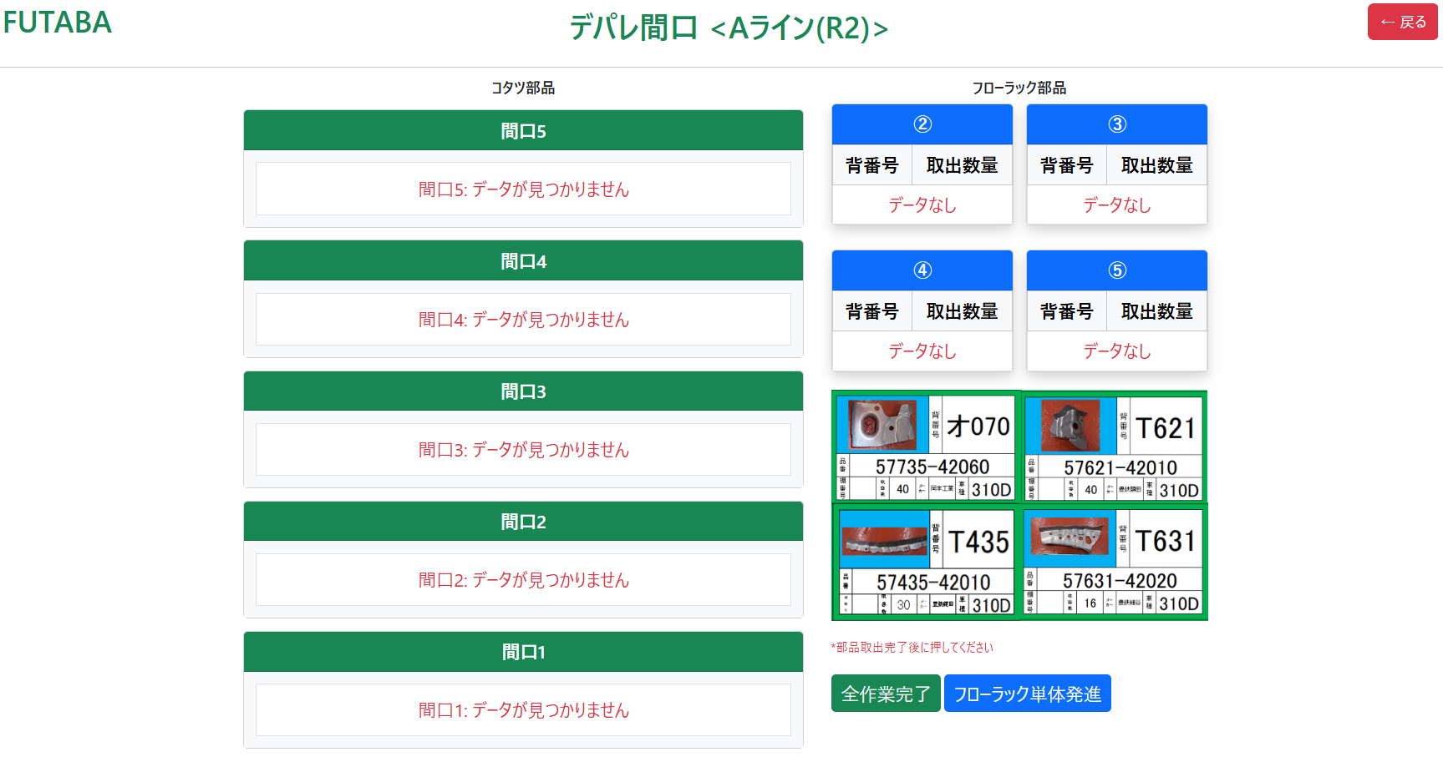
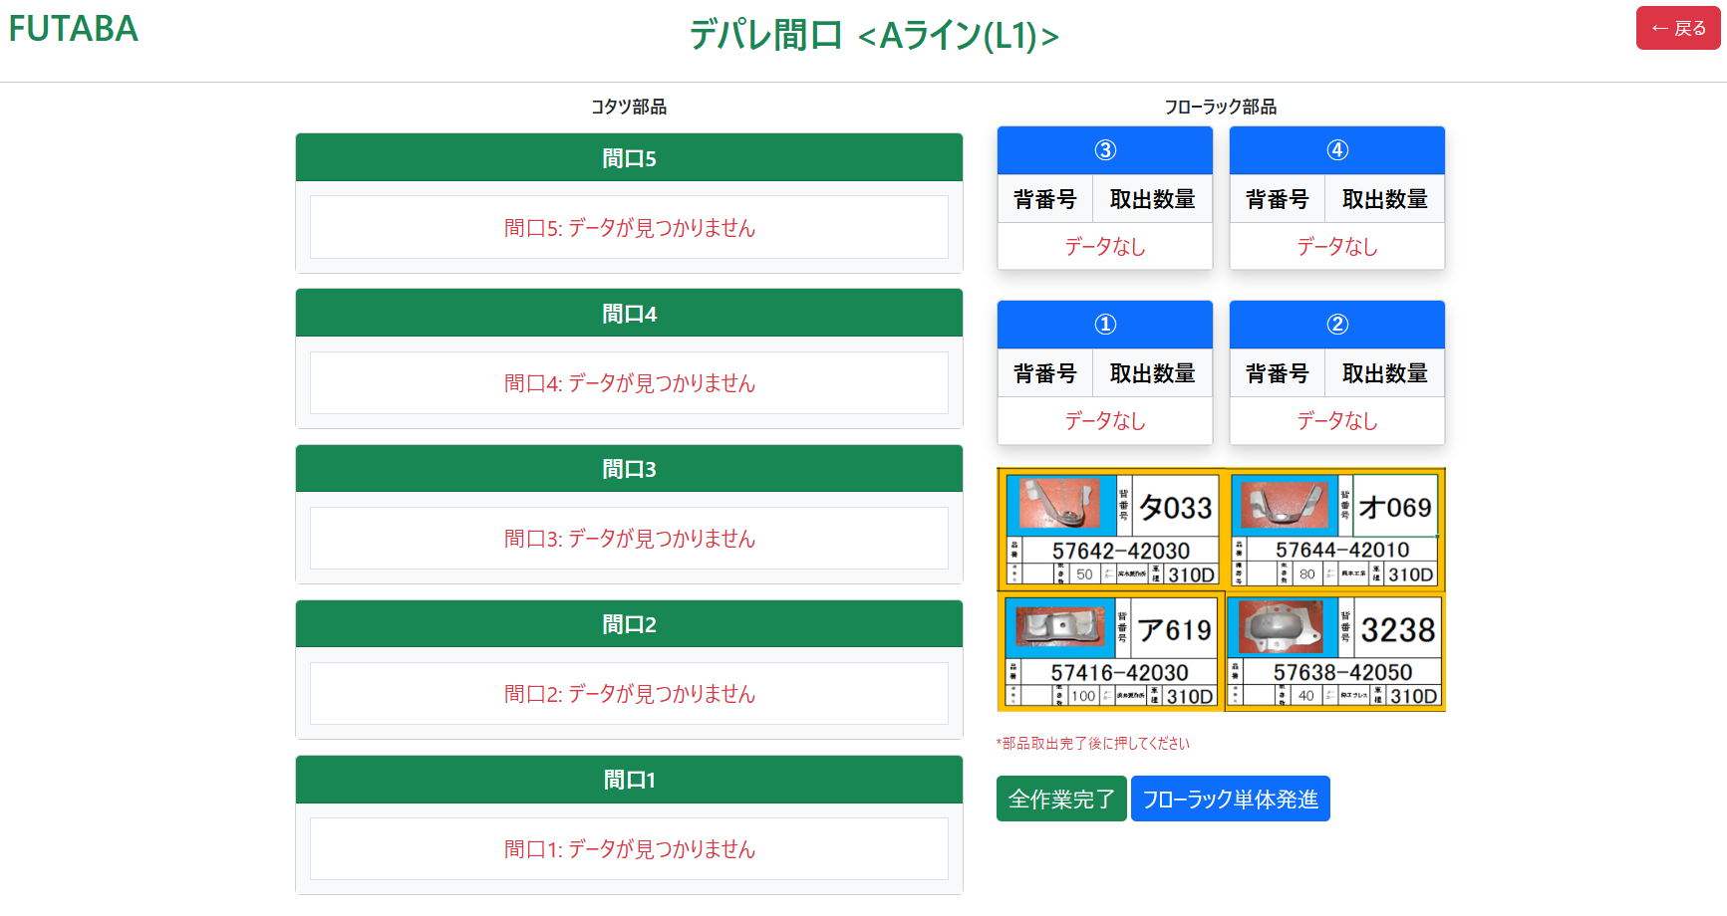
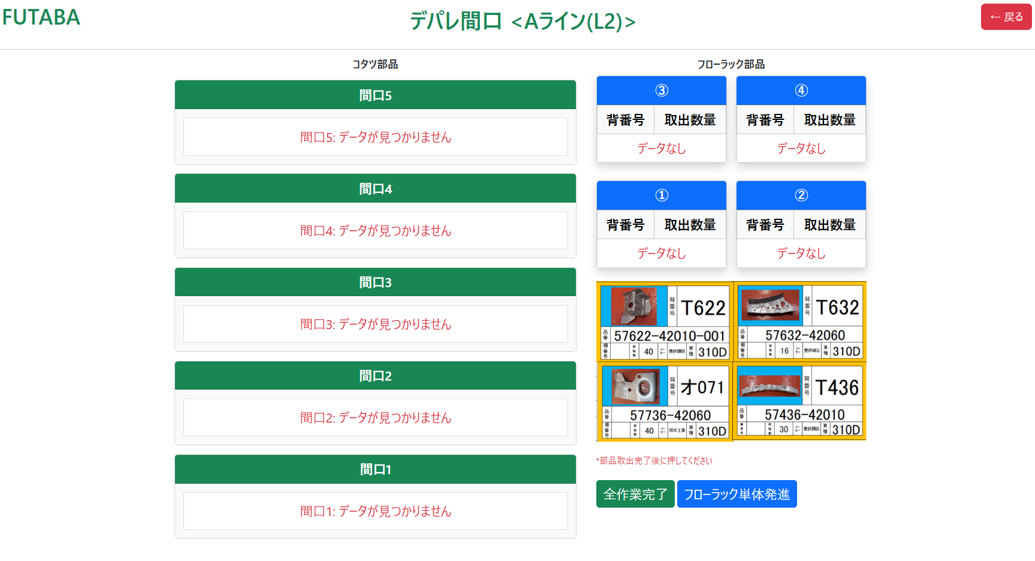

かんばん差し発進ボタンを押すと

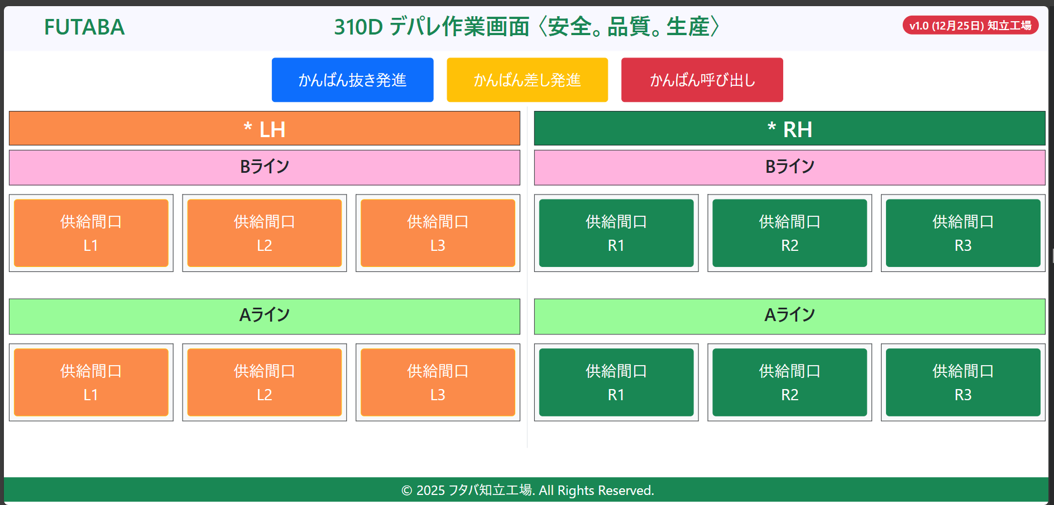
かんばん呼び出しボタンを押すと
かんばん抜き発進ボタンを押すと

ＢラインR1, R2, R3 、AラインR1, R2, R3 ボタンを押すとAMRが部品を運んで来ます
➞AMRが部品を運んで来ない前場合は間口データなし
➞AMRが部品を運んで来たら R1,R2 間口１にフローラックを入れて他の各間口２，３，４，５にコタツをいれます。
➞AMRが部品を運んで来たら R３間口５にフローラックを入れて間口３，４にコタツをいれます。他の各間口１，２は何も入れません。
➞イメージもみえます。
ＢラインL1, L2, L3 、AラインL1, L2, L3 ボタンを押すとAMRが部品を運んで来ます
➞AMRが部品を運んで来ない前場合は間口データなし
➞AMRが部品を運んで来たら L1,L2 間口５にフローラックを入れて他の各間口１，２，３，４にコタツをいれます。
➞AMRが部品を運んで来たら L３間口１にフローラックを入れて間口２、３にコタツをいれます。他の各間口４，５は何も入れません。
➞イメージもみえます。

AMRが部品をは運んで来ない前場合は間口の状態 （間口データなし）
AMRが部品をは運んで来ない前場合は間口の状態 （間口データなし）
AMRが部品をは運んで来ない前場合は間口の状態 （間口データなし）
AMRが部品をは運んで来ない前場合は間口の状態 （間口データなし）
AMRが部品をは運んで来ない前場合は間口の状態 （間口データなし）

知立画面GUI
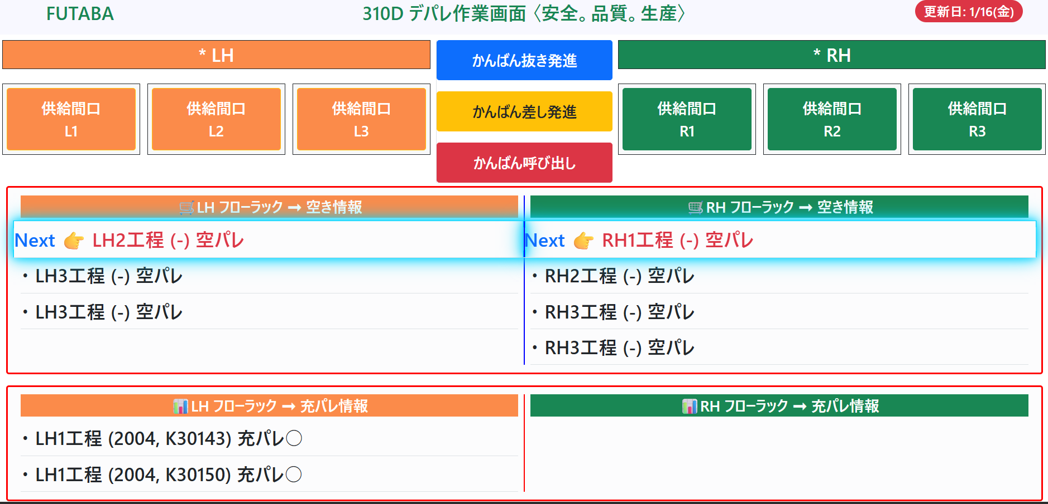
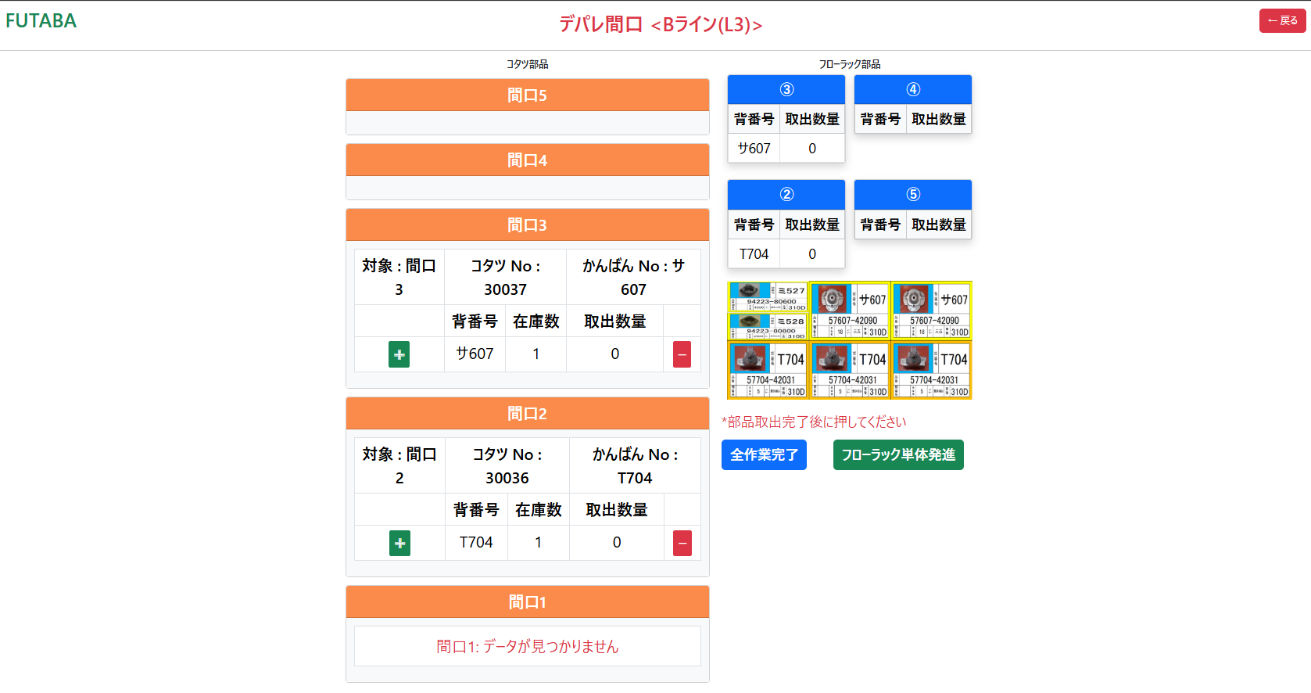
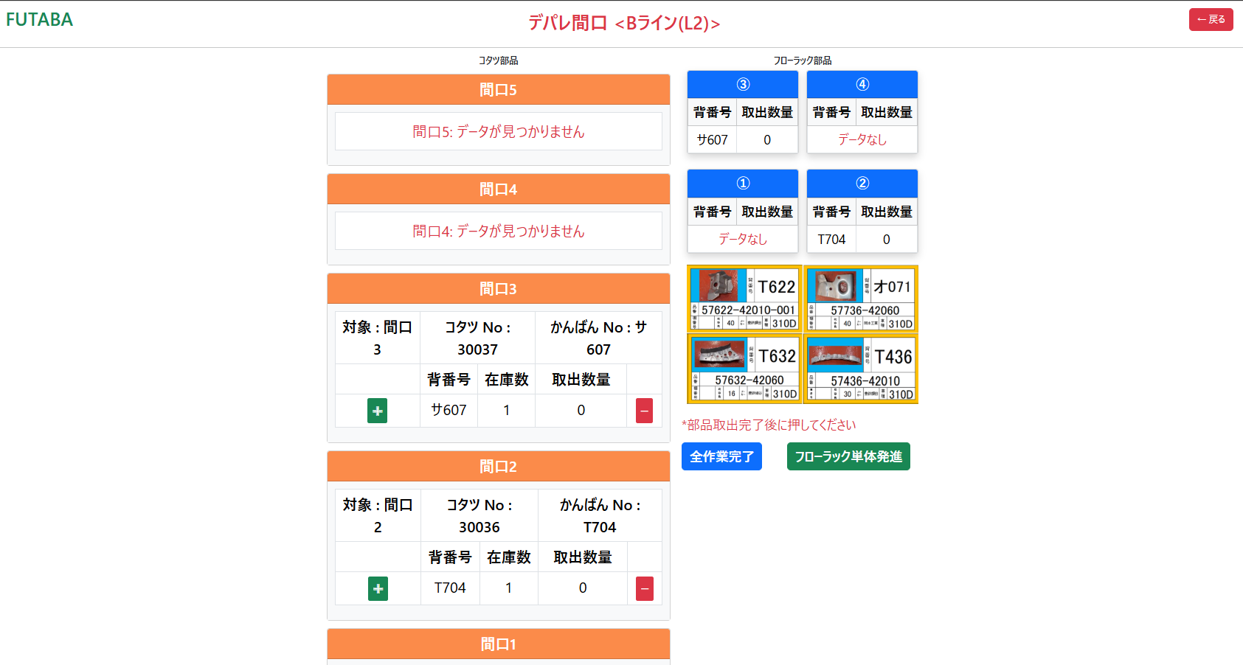
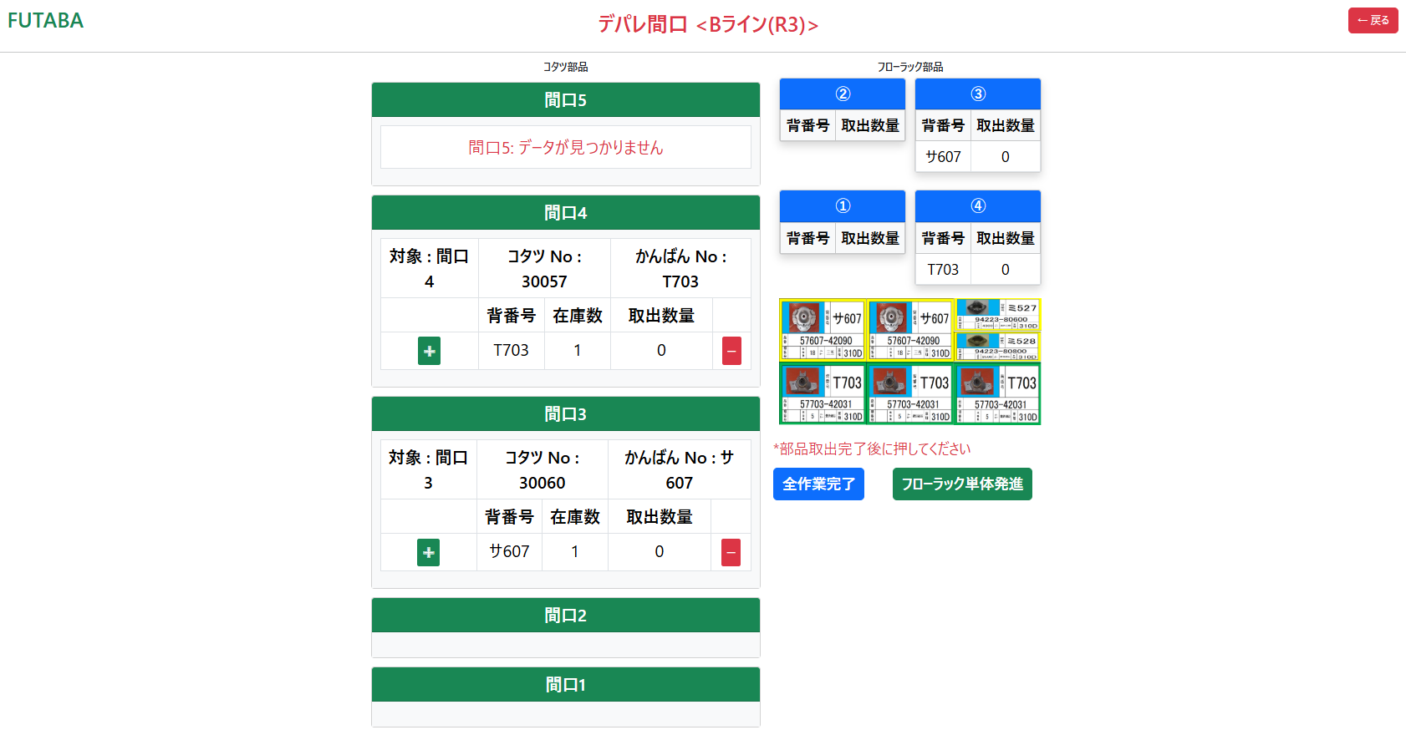

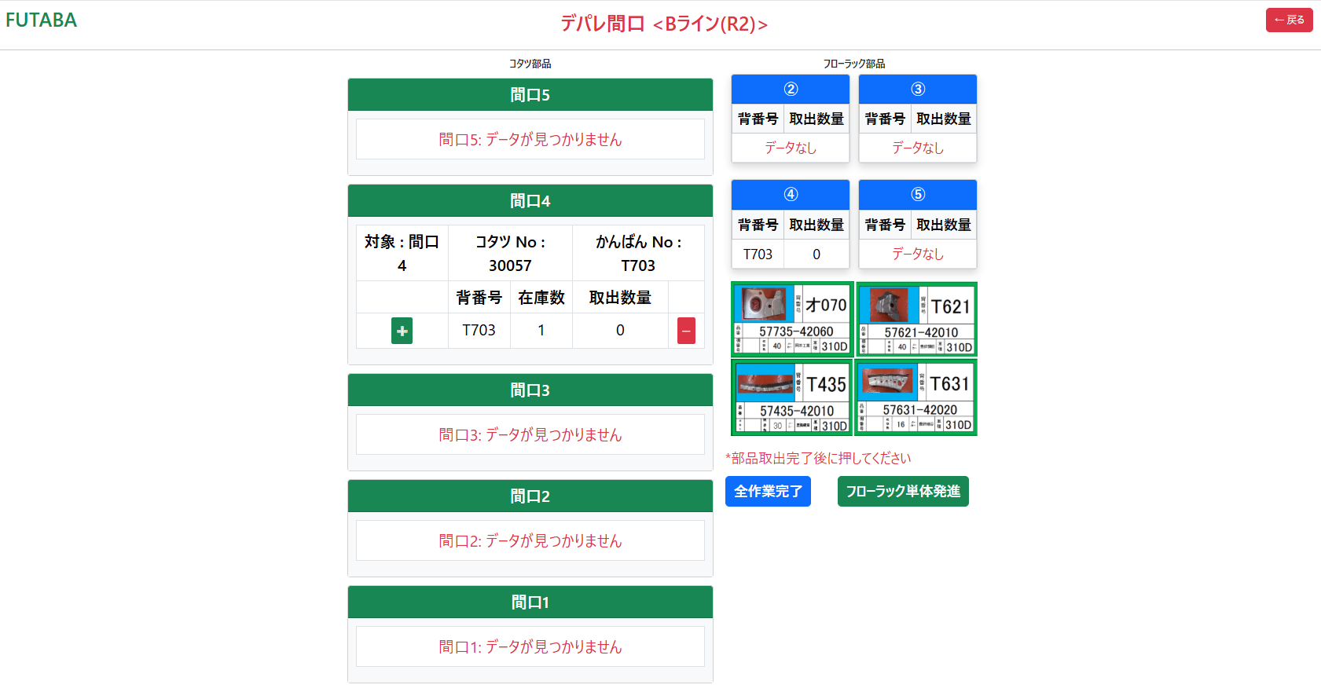
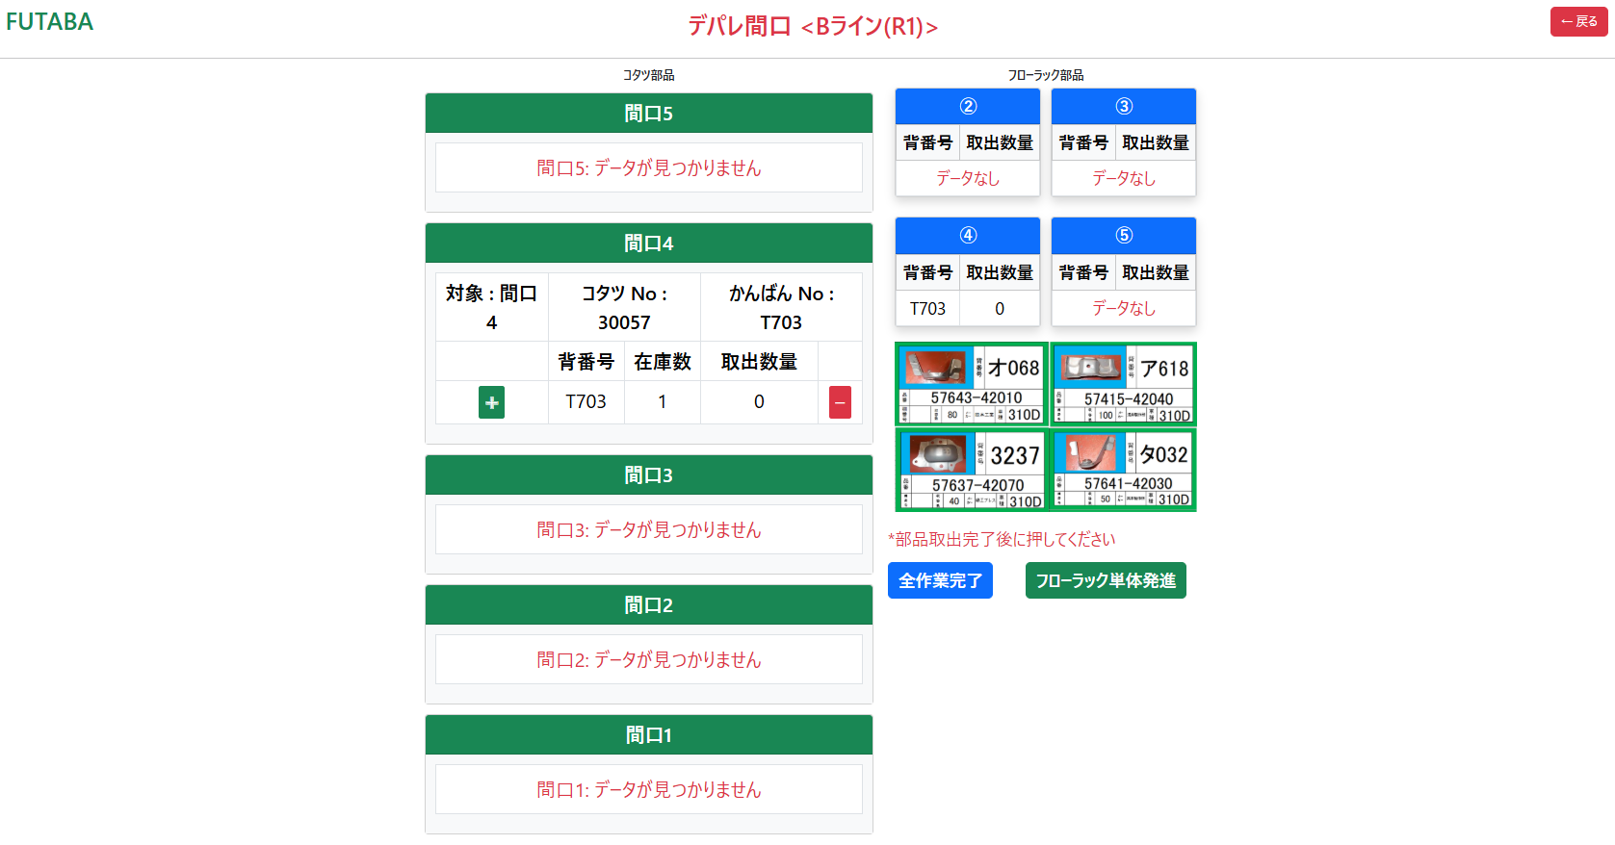
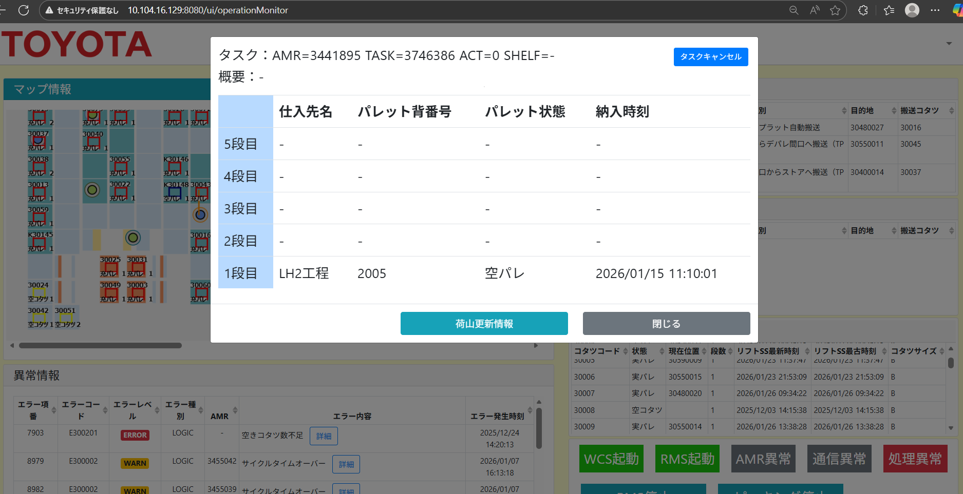
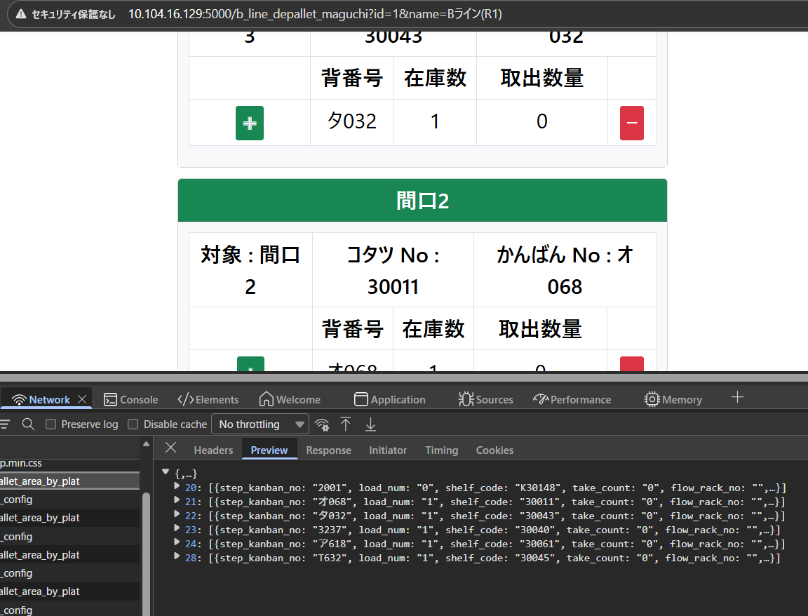
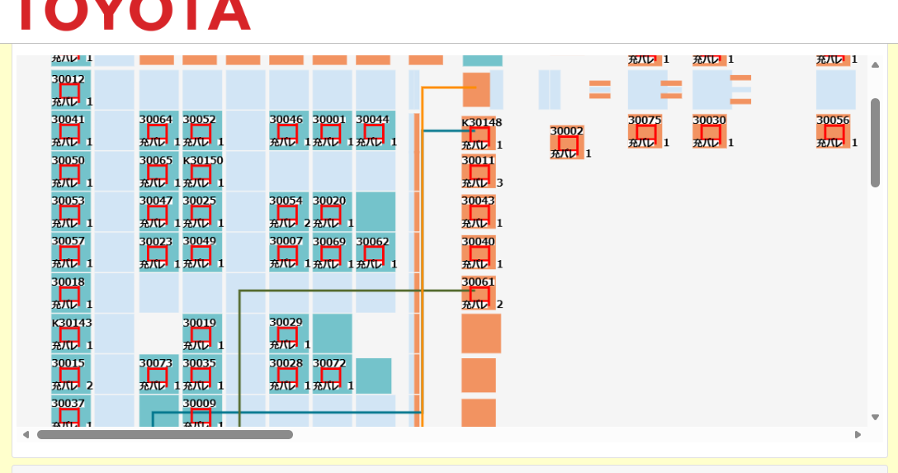
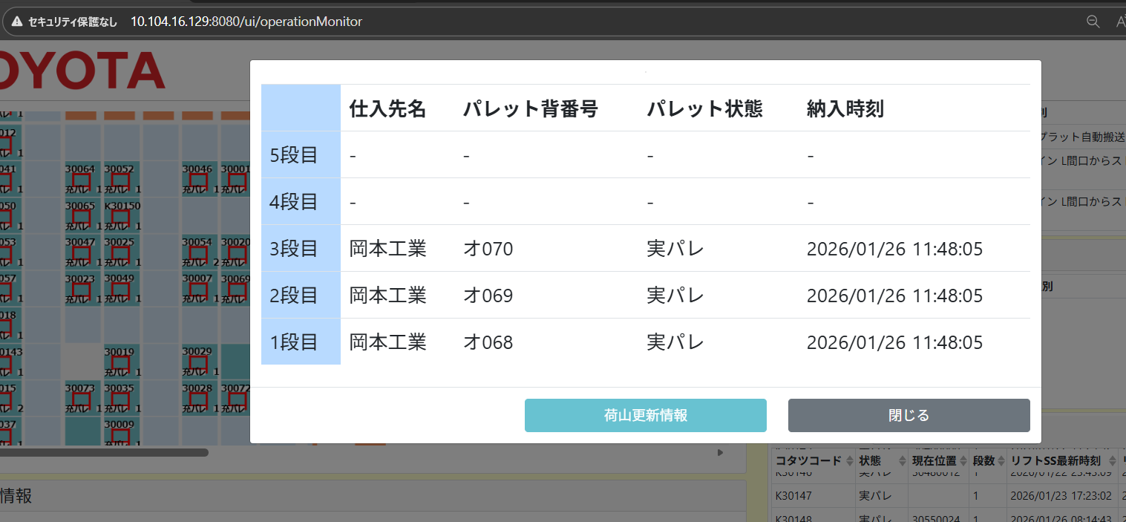
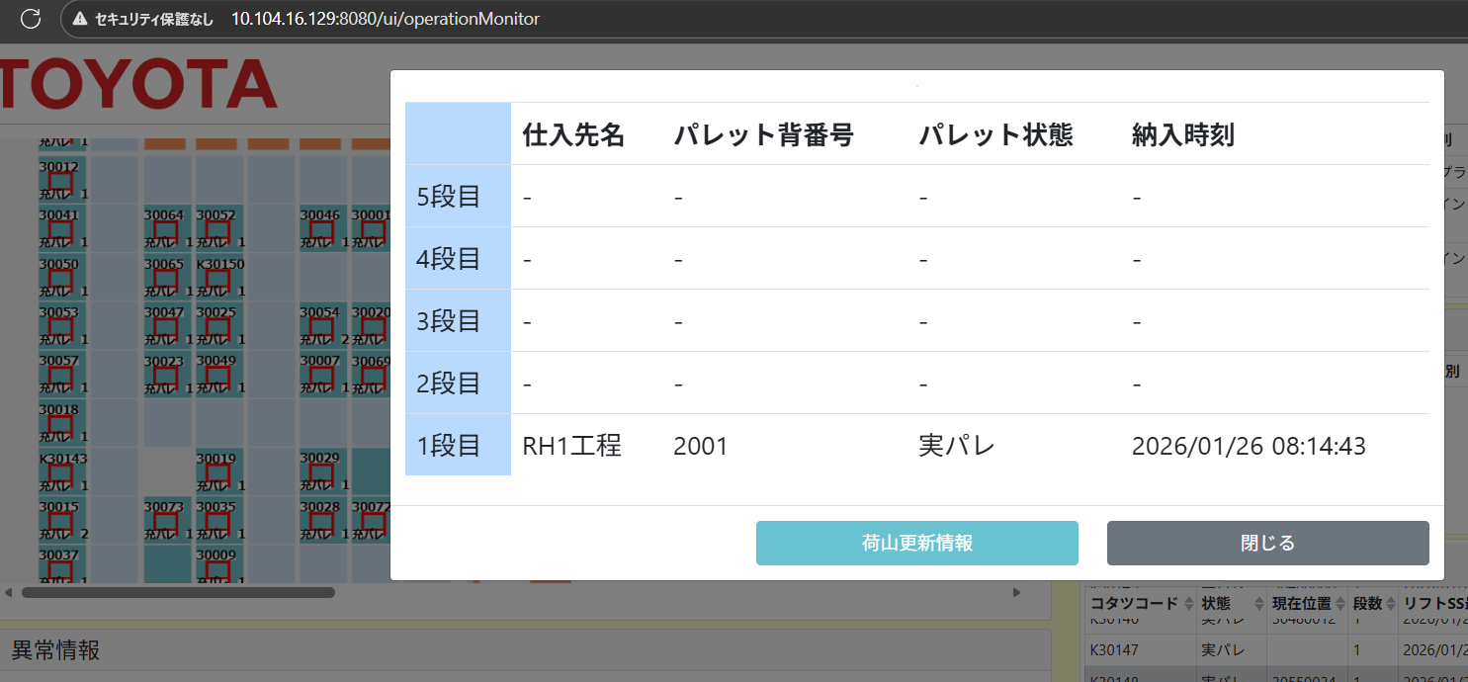
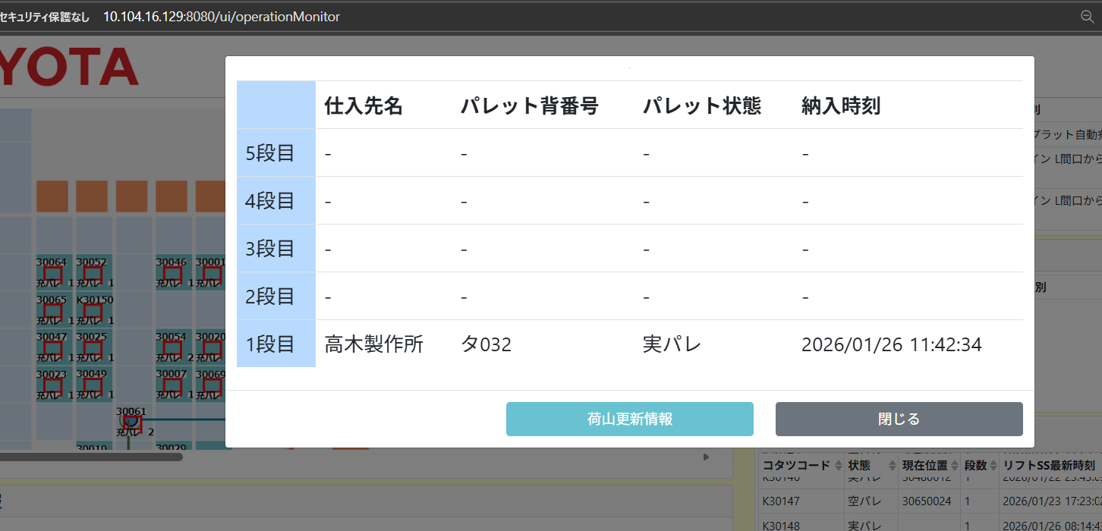
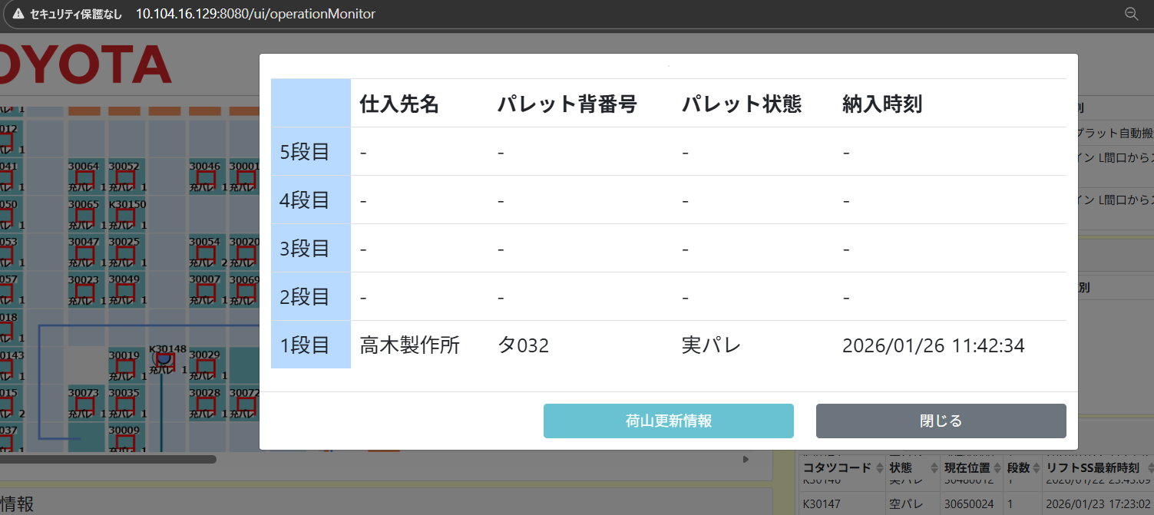
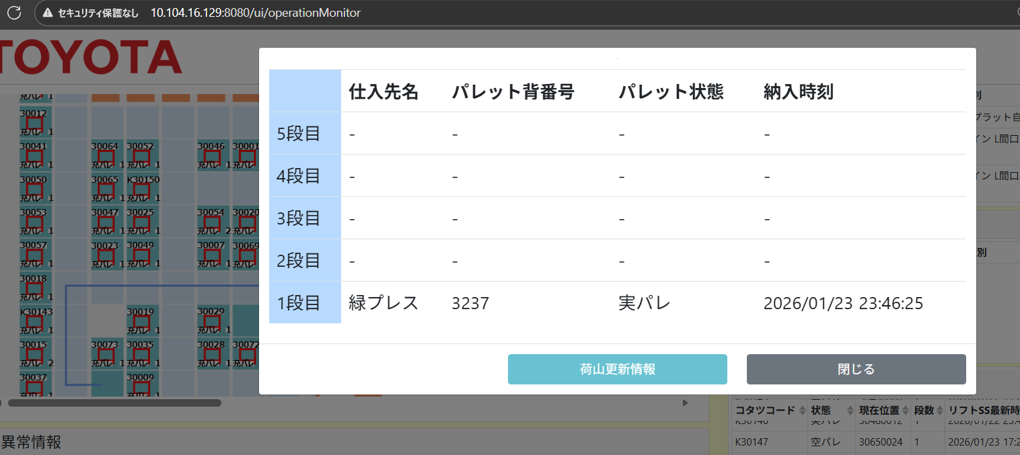
L1, L2, L3 ボタンを押すとAMRが部品を運んで来ます。
➞ AMRが部品を運んで来ない前場合は間口データなし
➞ AMRが部品を運んで来たらL1,L2 間口5にフローラックを入れて他の各間口1,2,3,4にコタツをいれます。
➞ AMRが部品を運んで来たらL3 間口1にフローラックを入れて間口2,3にコタツをいれます。他の各間口4,5は何も入れません。
➞ イメージもみえます。
L1, L2, L3 ボタンを押すとAMRが部品を運んで来ます。
➞ AMRが部品を運んで来ない前場合は間口データなし
➞ AMRが部品を運んで来たらR1,R2 間口51フローラックを入れて他の各間口2,3,4,5にコタツをいれます。
➞ AMRが部品を運んで来たらR3 間口5にフローラックを入れて間口3,4にコタツをいれます。他の各間口1,2は何も入れません。
➞ イメージもみえます。

カンバん差し発進
供給間口
R1
供給間口
L1
カンバん抜き発進
カンバん呼び出し

発進
フリーロケーション（ストア）
発進

フローラックA
コタツA
コタツB
フローラックC
コタツC
フローラックD
コタツD
フリーロケーション

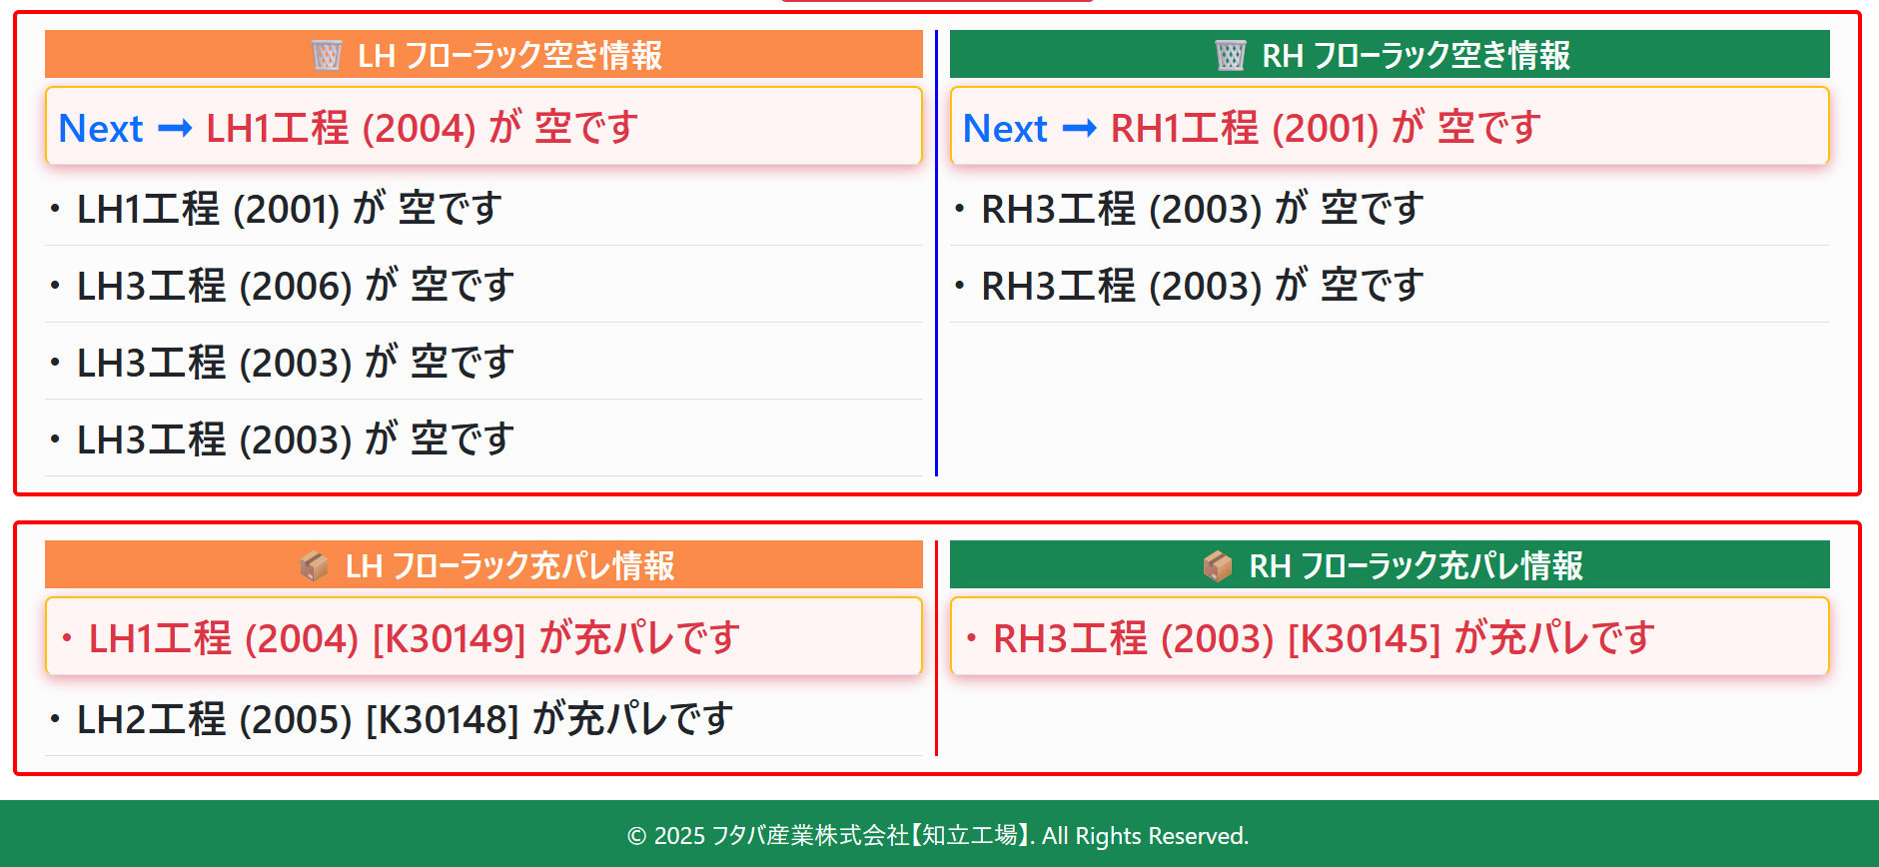

コタツB
搬送
搬送
フローラックA
フローラックC
コタツC
コタツD

コタツA

①
②④
③
④
⑤
⑤
④
③
②
①
間口アレア(RH)
間口アレア(LH)

